EXERCICIS
EXERCICIS
1- Presenta el model 303. Quin seria el dia límit per presentar-ho i a qui?
2- Presenta el model 111 sabent que les nòmines ascendeixen a 123.962,55€, són 74 treballadors i l'IRPF corresponent és del 2%. Quin seria el dia límit per presentar-ho i a qui?
3- S'hauria de presentar el model 115, 347, 349, 390, 200/202, 180 i 190? Quin seria el dia límit per presentar cada model?
4- S'hauria de presentar Intrastat? Quin seria el dia límit per presentar-ho i a qui?
5- Fes un calendari de totes les obligacions fiscals que tindria una pyme en general. Caldria fer-ho com aquesta plantilla.
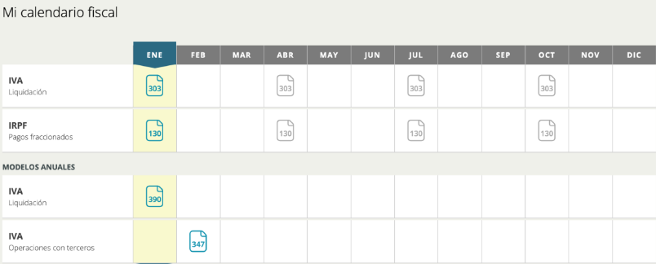

RESPOSTES ALS EXERCICIS

RESPOSTA 1 - Model 303 (IVA)
Termini T1 (Gener-Marc): del 1 al 20 d abril
Domiciliacio bancaria: fins al 15 d abril
A qui: AEAT - Agencia Estatal d Administracio Tributaria (Hisenda)
Forma: Telematica obligatoria per a societats (SL, SA)
RESULTAT CALCULAT:
IVA Repercutit (emeses): 4.671,90 EUR
IVA Suportat (rebudes): 7.268,10 EUR
IMPORT A LIQUIDAR: -2.596,20 EUR -> A COMPENSAR (resultat negatiu)

RESPOSTA 2 - Model 111 (Retencions IRPF nomines + professionals)
Nomines: 123.962,55 EUR x 2% = 2.479,25 EUR
Professionals: ARQUITECTOS UNIDOS 12.000 EUR x 19% = 2.280,00 EUR
TOTAL MODEL 111 T1 = 4.759,25 EUR
Termini: del 1 al 20 d abril
A qui: AEAT (Hisenda)

RESPOSTA 3 - Models fiscals obligatoris
MODEL | PRESENTAR? | TERMINI | JUSTIFICACIO
115 (ret. lloguer) | SI | T1: 1-20 abr. Resum 180: 1-31 gen any seg. | Paguen lloguer local (ALQUILERES JUNTOS, IRPF 105,45 EUR)
347 (op. tercers) | SI | ANUAL: 1-28 febrer any seg. | ARQUITECTOS ja supera el limit de 3.005,06 EUR anuals (12.000 EUR)
349 (op. intracom) | SI | T1: 1-20 abril | Compres UE (GIVEME5, LENOVO) i vendes UE (F005, F008)
390 (resum anual IVA) | SI | ANUAL: 1-30 gener any seg. | Obligatori per a tots els que presenten 303
202 (pagament IS) | SI | 1r:1-20abr / 2n:1-20oct / 3r:1-20des | Si any anterior quota IS positiva
200 (IS anual) | SI | ANUAL: 1-25 juliol | Declaracio anual Impost de Societats
180 (resum lloguer) | SI | ANUAL: 1-31 gener any seg. | Resum anual del 115
190 (resum treball) | SI | ANUAL: 1-31 gener any seg. | Resum anual del 111 (nomines + professionals)

RESPOSTA 4 - Intrastat
NO s ha de presentar en aquest cas.
Llindar obligatori: 400.000 EUR/any (expedicions i introduccions)
Vendes UE: F005(1.352)+F008(888) = 2.240 EUR << 400.000 EUR
Compres UE: GIVEME5(753)+LENOVO(290) = 1.043 EUR << 400.000 EUR
Si calgues: mensual, 12 primers dies habils del mes seguent, a AEAT

RESPOSTA 5 - Calendari obligacions fiscals PIME (any natural)

MES | MODEL | CONTINGUT | TERMINI
GENER | 303 (T4) | IVA 4t trimestre | 1-20 gen
GENER | 111 (T4) | IRPF retencions treball/prof. T4 | 1-20 gen
GENER | 115 (T4) | Retencions lloguer T4 | 1-20 gen
GENER | 349 (T4) | Operacions intracomunitaries T4 | 1-20 gen
GENER | 180 | Resum anual retencions lloguer | 1-31 gen
GENER | 190 | Resum anual retencions treball | 1-31 gen
GENER | 390 | Resum anual IVA | 1-30 gen
FEBRER | 347 | Operacions amb tercers >3.005,06 EUR anuals | 1-28 feb
ABRIL | 303 (T1) | IVA 1r trimestre | 1-20 abr
ABRIL | 111 (T1) | IRPF retencions T1 | 1-20 abr
ABRIL | 115 (T1) | Retencions lloguer T1 | 1-20 abr
ABRIL | 349 (T1) | Operacions intracomunitaries T1 | 1-20 abr
ABRIL | 202 (1r pag.) | Pagament fraccionat Impost Societats | 1-20 abr
JULIOL | 303 (T2) | IVA 2n trimestre | 1-20 jul
JULIOL | 111 (T2) | IRPF retencions T2 | 1-20 jul
JULIOL | 115 (T2) | Retencions lloguer T2 | 1-20 jul
JULIOL | 349 (T2) | Operacions intracomunitaries T2 | 1-20 jul
JULIOL | 200 | Declaracio anual Impost de Societats | 1-25 jul
OCTUBRE | 303 (T3) | IVA 3r trimestre | 1-20 oct
OCTUBRE | 111 (T3) | IRPF retencions T3 | 1-20 oct
OCTUBRE | 115 (T3) | Retencions lloguer T3 | 1-20 oct
OCTUBRE | 349 (T3) | Operacions intracomunitaries T3 | 1-20 oct
OCTUBRE | 202 (2n pag.) | Pagament fraccionat IS | 1-20 oct
DESEMBRE | 202 (3r pag.) | Pagament fraccionat IS | 1-20 des

ERRORS DETECTATS I CORREGITS AL FULL:
[VOLKSWAGEN] H(IVA) estava buit -> corregit =F23*G7 (3.990EUR); J(Total) era =F23*21% (nomes IVA) -> ara =F23+H23 (22.990EUR)
[ARQUITECTOS UNIDOS] J(Total) estava buit -> corregit =F19+H19-I19 (12.240EUR)
[ALQUILERES JUNTOS] J(Total) estava buit -> corregit =F20+H20-I20 (566,10EUR)

